AM und Bildung
Arbeitmarkt und Bildung in Wien
 | Feb-21

Arbeitsmarktdaten im Kontext von Bildungsabschlüssen:
Das mit Abstand höchste Arbeitslosigkeitsrisiko haben Personen, die keinen über die Pflichtschule hinausgehenden Bildungsabschluss vorweisen können.

Wichtige Arbeitsmarktdaten auf einen Blick

 |  |  | Veränd. zum Vorjahr
 | Bestand/Quote |  | absolut | in%

Arbeitslose Personen | 148,683 |  | 28,857 | 24.1%
Frauen | 62,338 |  | 13,087 | 26.6%
Männer | 86,345 |  | 15,770 | 22.3%
Unselbständig Beschäftigte | 844,980 |  | -11,214 | -1.3%
Frauen | 411,110 |  | -6,748 | -1.6%
Männer | 433,870 |  | -4,466 | -1.0%
Arbeitslosenquote - nationale Berechnung | 15.0% |  | 2.7% | -Punkte
Frauen | 13.2% |  | 2.6% | -Punkte
Männer | 16.6% |  | 2.7% | -Punkte

 | arbeitslose Personen |  | offene Stellen

 | Bestand | Anteil | Bestand | Anteil

Gesamt | 148,683 | 100% | 10,915 | 100%
maximal Pflichtschule | 70,175 | 47.2% | 3,170 | 29.0%
Lehre | 32,761 | 22.0% | 3,617 | 33.1%
Mittlere technisch-gewerbliche Schule | 853 | 0.6% | 31 | 0.3%
Mittlere kaufmännische Schule | 2,422 | 1.6% | 148 | 1.4%
sonstige mittlere Schule | 3,322 | 2.2% | 1,095 | 10.0%
Allgemeinbildende höhere Schule | 12,662 | 8.5% | 48 | 0.4%
Höhere technisch-gewerbliche Schule | 2,869 | 1.9% | 768 | 7.0%
Höhere kaufmännische Schule | 2,518 | 1.7% | 285 | 2.6%
sonstige höhere Schule | 4,506 | 3.0% | 495 | 4.5%
Akademie | 475 | 0.3% | 23 | 0.2%
Fachhochschule | 1,538 | 1.0% | 534 | 4.9%
Universität, Hochschule, Pädagogische Hochschule | 14,299 | 9.6% | 701 | 6.4%

47,2% der arbeitslosen Personen hat lediglich Pflichtschulausbildung, 22,0% verfügen über einen Lehrabschluss; in Summe weisen 69,2% aller arbeitslosen Personen maximal Lehrausbildung auf. Personen mit Lehrabschluss sind allerdings im Vorteil: 33,1% der (sofort verfügbaren) offenen Stellen verlangt diese Qualifikation.

Bestand arbeitsloser Personen nach Ausbildung und Geschlecht

 | Frauen N = 62.338 | Männer N = 86.345
Pflichtschule | 46.4% | 47.8%
Lehre | 17.1% | 25.6%
BMS | 5.4% | 3.7%
AHS | 9.7% | 7.7%
BHS | 7.3% | 6.2%
Uni, FH, Akademie | 13.9% | 8.9%

Bei der differenzierten Betrachtung arbeitsloser Personen nach Geschlecht zeigt sich ein geringer Unterschied beim Anteil von Personen mit Pflichtschulausbildung (Männer: 47,8%, Frauen: 46,4%), jedoch ein deutlicher Unterschied beim Anteil von Personen mit Lehrabschluss: 17,1% der arbeitslosen Frauen, aber 25,6% der arbeitslosen Männer haben eine Lehrausbildung absolviert.

Arbeitslosenquote1 nach Ausbildung

 | Feb 21 | Feb 20 | ALQ-Gesamt | ALQ-Gesamt
Pflichtschulausbildung | 38.5% | 32.7% | 15.0% | 12.3%
Lehrausbildung | 15.1% | 11.7% | 15.0% | 12.3%
BMS | 8.1% | 6.8% | 15.0% | 12.3%
AHS | 10.6% | 8.6% | 15.0% | 12.3%
BHS | 9.3% | 7.2% | 15.0% | 12.3%
Akadem. Ausbildung, FH | 5.7% | 4.8% | 15.0% | 12.3%

Arbeitslosenquote1 nach Ausbildung im Zeitverlauf

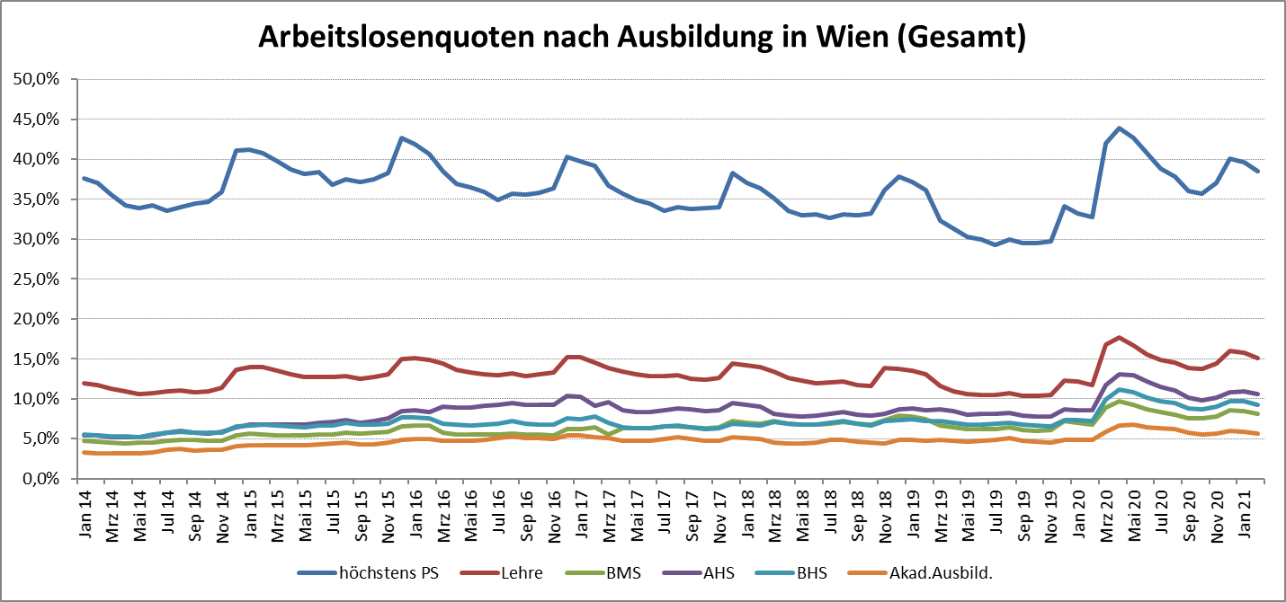

1 Vorgemerkte Arbeitslose einer Bildungsebene bezogen auf das Arbeitskräftepotential (Arbeitslose + unselbstständig Beschäftigte des Jahres) derselben Bildungsebene; die Gliederung der Beschäftigtenbasis nach Bildungsabschluss wurde nach Ergebnissen der Arbeitskräfteerhebung (unselbeständig Erwerbstätige nach LFK) errechnet

verwendete Abkürzungen:
AHS: Allgemeinbildende höhere Schule
BHS: Berufsbildende höhere Schule (Höhere technisch-gewerbliche Schule, Höhere kaufmännische Schule, Sonstige höhere Schule)
BMS: Berufsbildende mittlere Schule (Mittlere technisch-gewerbliche Schule, Mittlere kaufmännische Schule, Sonstige mittlere Schule)

